2.แบบประเมินฯ(ฟอร์มเปล่า)
 |  |  |  |  |  |  |  |  |  | ส่วนงานไม่ต้องกรอก
แบบประเมินหลักสูตรด้วยตนเองของส่วนงานเพื่อแสดงความพร้อมด้านทรัพยากร ประกอบการเสนอขอเปิดหลักสูตรใหม่ |  |  |  |  |  |  |  |  |  | (ไฟล์ผูกสูตรไว้)
ส่วนที่ 1 ความพร้อมด้านบุคลากร |  |  |  |  |  |  |  |  |  | È
ประเภทบุคลากร | จำนวนที่พร้อมปฏิบัติการในหลักสูตร (ในปัจจุบัน) (คน) | จำนวนที่ต้องการเพิ่มในช่วง 5 ปีแรก ของการเปิดหลักสูตร (คน) เลือกอย่างใดอย่างหนึ่ง |  |  | จำนวนบุคลากรที่ต้องการเพิ่ม คิดเป็นร้อยละ (ไม่นับรวมกรณีขอเพื่อทดแทนผู้เกษียณโดยใช้กรอบอัตราเดิม) |  |  |  |  | คะแนนสรุปการประเมินตนเองตามเกณฑ์ด้านบุคลากร
 |  | เพื่อทดแทนผู้เกษียณ (ใช้กรอบอัตราเดิม) | ขอกรอบอัตราเพิ่มจากมหาวิทยาลัย | การจ้างด้วยรูปแบบอื่น (ไม่ขอกรอบ)
จำนวนบุคลากรสายวิชาการ (จำนวนอาจารย์ประจำหลักสูตร) |  |  |  |  | #DIV/0!
จำนวนบุคลากรสายปฏิบัติการ |  |  |  |  | #DIV/0!
รวมทั้งหมด | - | - | - | - | #DIV/0! |  |  |  |  | 5

ส่วนที่ 2 ความพร้อมด้านทุนสำหรับนิสิตในหลักสูตร (นับรวมทุกประเภททุน)
ประมาณการแผนการจัดสรรทุนในรอบ 5 ปีการศึกษา ที่คาดว่าจะสามารถจัดสรรให้กับนิสิตที่เข้าศึกษาในหลักสูตร
จำนวนนิสิตที่รับเข้าศึกษาในแต่ละปี (โปรดระบุ) --------------------------------------------------------->
ประเภททุน | จำนวนทุน (ทุน) |  | จำนวนเงินต่อทุน (บาท) |  | จำนวนทุน x จำนวนเงิน |  |  |  |  | คะแนนสรุปการประเมินตนเองตามเกณฑ์ด้านทุน (ค่าเฉลี่ยจากเกณฑ์ย่อย)
2.1 ความสามารถในการจัดสรรทุนจากแหล่งทุนภายใน (ของหลักสูตร หรือ คณะ/วิทยาลัย/สถาบัน)
ทุนอุดหนุนการศึกษา |  |  |  |  | -
ทุนอุดหนุนการวิจัย |  |  |  |  | -
ทุนอื่นๆ (โปรดระบุชื่อทุน) |  |  |  |  | -
ร้อยละความสามารถในการจัดสรรทุนที่ได้จากแหล่งทุนภายใน (เมื่อพิจารณาจากจำนวนเงิน) คิดเป็น -> |  |  |  |  | #DIV/0!
ประเภททุน | จำนวนทุน (ทุน) |  | จำนวนเงินต่อทุน (บาท) |  | จำนวนทุน x จำนวนเงิน
2.2 ความสามารถในการจัดสรรทุนจากแหล่งทุนภายนอก
ทุนอุดหนุนการศึกษา |  |  |  |  | -
ทุนอุดหนุนการวิจัย |  |  |  |  | -
ทุนอื่นๆ (โปรดระบุชื่อทุน) |  |  |  |  | -
ร้อยละความสามารถในการจัดสรรทุนที่ได้จากแหล่งทุนภายนอก (เมื่อพิจารณาจากจำนวนเงิน) คิดเป็น -> |  |  |  |  | #DIV/0!
รวมทั้งหมด (นับรวมทุกประเภททุน) | - |  | - |  | -
:
สรุปร้อยละความสามารถในการจัดสรรทุนที่ได้จาก "แหล่งทุนภายใน" ต่อ "แหล่งทุนภายนอก" (พิจารณาจากจำนวนเงิน) ----------------------------------------------------------------> |  |  |  |  | #DIV/0! | #DIV/0! | คิดเป็นคะแนน | #DIV/0! | =I26 | #VALUE!
(สูตรคำนวณ) สามารถคำนวณเป็นสัดส่วนการให้ทุนนิสิตในหลักสูตร (ต่อปี) คิดเป็นร้อยละ |  |  |  |  |  | #DIV/0! | คิดเป็นคะแนน | #DIV/0! | =I27
หมายเหตุ ถ้าไม่มีทุนให้กับนิสิต หรือได้คะแนนสรุปการประเมินตนเองเกณฑ์ด้านทุน #DIV/0! เท่ากับ ไม่ได้คะแนนด้านนี้ (ได้คะแนนเป็น 0) ให้ไปกรอกเลข 0 ที่เซลล์ B96

ส่วนที่ 3 ความพร้อมด้านงบประมาณ
นำข้อมูลมาจากตารางที่ 3 เปรียบเทียบประมาณการรายรับ-รายจ่ายของหลักสูตร *** ตารางนี้ Link สูตร
(กรณีขอเปิดในปีการศึกษาใด การนับปีงบประมาณเริ่มต้นขอให้บวกเพิ่มอีก 1 ปี)
รายการ | ปีงบประมาณ (เริ่มจากปีงบประมาณที่ขอเปิดหลักสูตร) |  |  |  |  | ผลต่างประมาณการรายรับกับประมาณการรายจ่าย เมื่อเทียบกับประมาณการรายรับ (5 ปี) |  |  |  | คะแนนสรุปการประเมินตนเองตามเกณฑ์ด้านงบประมาณ
 | 25... | 25... | 25... | 25... | 25...
ประมาณการรายรับ | - | - | - | - | - | -
ประมาณการรายจ่าย | - | - | - | - | -
ผลต่างประมาณการรายรับ - รายจ่าย | - | - | - | - | - | -
ผลต่างสะสม | - | - | - | - | -
% ผลต่างประมาณการรายจ่ายเมื่อเปรียบเทียบกับประมาณการรายรับ (5 ปีงบประมาณ) ----------------------------> |  |  |  |  |  | #DIV/0! |  |  |  | #DIV/0!

ส่วนที่ 4 ความพร้อมด้านเทคโนโลยีสารสนเทศ
หลักสูตรต้องประเมินความพร้อมด้านเทคโนโลยีสารสนเทศ อาทิ เครื่องคอมพิวเตอร์ ซอฟท์แวร์ หรืออุปกรณ์ไอทีอื่นใดที่เกี่ยวข้องกับการเรียนการสอน
การวิจัย สำหรับนิสิตในหลักสูตร คณาจารย์ และเจ้าหน้าที่ นอกจากนี้ ยังรวมถึงระบบสนับสนุนอื่นๆ อาทิ ระบบ e-learning ระบบการเรียนการสอน
ทางไกล การสอบและการประเมินผลการเรียนทางไกล และการจัดการเรียนการสอนออนไลน์ เช่น CourseVille เป็นต้น
ทั้งนี้ ความพร้อมด้านนี้นับรวมทรัพยากรจากทั้งความพร้อมของหลักสูตรเอง ของส่วนงาน (คณะ) ผู้รับผิดชอบหลักสูตร หรือในระดับมหาวิทยาลัยก็ได้
โปรดระบุคะแนนที่ท่านได้ในแต่ละรายการโดย "เพียงพอ" (1 คะแนน) "ต้องจัดหาเพิ่มเติม" (0.5 คะแนน) หรือ "ไม่มีอุปกรณ์" (0 คะแนน)
3.1 ความพร้อมของอุปกรณ์/เครื่องมือทางเทคโนโลยีสารสนเทศ
อุปกรณ์หรือเครื่องมือทางด้านเทคโนโลยีสารสนเทศที่จำเป็นต้องใช้เพียงพอ พร้อมใช้งาน และมีความทันสมัย (เหมาะสมตามสาระวิชา) (ทั้งนี้ อุปกรณ์
ที่ต้องใช้งาน เช่น เครื่องคอมพิวเตอร์ PC / Notebook / Tablet อุปกรณ์มือถือ หรือ อุปกรณ์สำหรับ VDO Conference ที่เป็นฮาร์ดแวร์)
ความเพียงพอของอุปกรณ์ | เพียงพอ (1 คะแนน) |  | มีแต่ยังไม่เพียงพอ ต้องจัดหาเพิ่มเติม (0.5 คะแนน) |  | ไม่มีอุปกรณ์ (0 คะแนน) |  |  |  |  | คะแนนสรุปการประเมินตนเองตามเกณฑ์ด้านเทคโนโลยีสารสนเทศ
- การเรียนการสอนปกติ
- การเรียนการสอนเสริมการศึกษาเพิ่มเติมด้วยตนเอง
- การเรียนการสอนแบบออนไลน์
- การสอบการประเมินผลการเรียนแบบออนไลน์
ความพร้อมใช้งานและคุณภาพของอุปกรณ์ | พร้อมใช้งานมีคุณภาพและทันสมัยเหมาะสมกับสาระวิชา (1 คะแนน) |  | ต้องซ่อมแซมหรือจัดหาทดแทนบางส่วน (0.5 คะแนน) |  | ต้องจัดหาทดแทนทั้งหมด (0 คะแนน)
- การเรียนการสอนปกติ
- การเรียนการสอนเสริมการศึกษาเพิ่มเติมด้วยตนเอง
- การเรียนการสอนแบบออนไลน์
- การสอบการประเมินผลการเรียนแบบออนไลน์
3.2 ความพร้อมของซอฟท์แวร์
มีซอฟท์แวร์ที่จำเป็นสำหรับการเรียนการสอนการวิจัย หรือมี ระบบงาน ระบบรอบข้างที่เกี่ยวข้อง อาทิ ระบบการเรียนการสอนทางไกล (e-learning) ระบบ
การสอบและการประเมินผลการเรียนทางไกล เป็นต้น โดยมีจำนวนซอฟท์แวร์หรือจำนวนลิขสิทธิ์ (license) เพียงพอสำหรับการใช้งาน มีความทันสมัย
เหมาะสมตามสาระวิชา (ซอฟท์แวร์ คือ โปรแกรม/ระบบ ที่ต้องใช้งาน เช่น โปรแกรมที่ใช้ในการเรียนการสอน (เฉพาะของหลักสูตร)
โปรแกรม VDO Conference เป็นต้น)
ความเพียงพอของซอฟท์แวร์ | เพียงพอ (1 คะแนน) |  | มีแต่ยังไม่เพียงพอ ต้องจัดหาเพิ่มเติม (0.5 คะแนน) |  | ไม่มี (0 คะแนน)
- การเรียนการสอนปกติ
- การเรียนการสอนเสริมการศึกษาเพิ่มเติมด้วยตนเอง
- การเรียนการสอนแบบออนไลน์
- การสอบการประเมินผลการเรียนแบบออนไลน์
ความพร้อมใช้งานและความทันสมัยของซอฟท์แวร์ | มีความทันสมัยเหมาะสมกับสาระวิชา (1 คะแนน) |  | ต้องปรับปรุง(upgrade) บางส่วน (0.5 คะแนน) |  | ต้องปรับปรุง(upgrade) ทั้งหมดหรือจัดหาทดแทนทั้งหมด (0 คะแนน)
- การเรียนการสอนปกติ
- การเรียนการสอนเสริมการศึกษาเพิ่มเติมด้วยตนเอง
- การเรียนการสอนแบบออนไลน์
- การสอบการประเมินผลการเรียนแบบออนไลน์
3.3 ความพร้อมของบุคลากรที่ดูแลด้านเทคโนโลยีสารสนเทศ
มีบุคลากรที่มีทักษะในการดำเนินงานด้านเทคโนโลยีสารสนเทศ อาทิ การสนับสนุนด้านเทคนิคและการแก้ไขปัญหา ทั้งด้านการเรียนการสอนการวิจัย
และการดำเนินงานของหลักสูตรอย่างเพียงพอ
ความพร้อมของบุคลากรที่ดูและด้านเทคโนโลยีสารสนเทศ | มีบุคลากรเพียงพอ (1 คะแนน) |  | ไม่มีบุคลากรเพียงพอ ต้อง upskill/reskill (0.5 คะแนน) |  | ไม่มีบุคลากร (0 คะแนน)
- ความพร้อมของบุคลากรที่ดูและด้านเทคโนโลยีสารสนเทศ
รวมคะแนนความพร้อมด้านเทคโนโลยีสารสนเทศ คิดเป็นร้อยละ --------------------------------------------> |  |  |  |  | - |  |  |  |  | 1
ส่วนที่ 5 ความพร้อมด้านกายภาพ (กรณีการจัดการเรียนการสอนปกติ)
ความพร้อมด้านกายภาพ (สถานที่) | ความจำเป็นต้องใช้สถานที่เพื่อจัดการเรียนการสอน |  | กรณีตอบว่าจำเป็น (ให้วิเคราะห์ความพร้อมด้านสถานที่ดังต่อไปนี้) แต่หากระบุว่าไม่จำเป็น ไม่ต้องระบุคะแนนในส่วนนี้ |  |  |  |  |  |  | คะแนนสรุปการประเมินตนเองตามเกณฑ์ด้านกายภาพ
 | จำเป็น (ใส่ 1) | ไม่จำเป็น (ใส่ 0) | มีเพียงพอ (1 คะแนน) | มีแต่ยังไม่เพียงพอ ต้องวางแผนการปรับปรุง (0.5 คะแนน) |  | ไม่มี (0 คะแนน)
1) ห้องเรียน
2) ห้องปฏิบัติการ
3) ห้องบรรยายขนาดใหญ่
4) พื้นที่หรือห้องทำงานสำหรับอาจารย์ประจำหลักสูตร
5) พื้นที่หรือห้องทำงานสำหรับเจ้าหน้าที่ประจำหลักสูตร
รวมคะแนนความพร้อมด้านกายภาพ (สถานที่) คิดเป็นร้อยละ -----------------------------------------------> |  |  |  |  | #DIV/0! |  |  |  |  | #DIV/0!
หมายเหตุ หากระบุว่าไม่จำเป็น ไม่ต้องนับคะแนน

ทั้งนี้ เกณฑ์การประเมินได้มีการถ่วงค่าน้ำหนักของความพร้อมแต่ละด้านโดยให้ % ต่างกันดังนี้
ความพร้อมด้าน | คะแนนการประเมินตนเอง | ค่าถ่วงน้ำหนัก (คะแนนเต็ม) | คะแนนประเมินตนเอง (ปรับค่า)
1. ความพร้อมด้านบุคลากร | 5 | 25.00 | 25.00
2. ความพร้อมด้านทุนสำหรับนิสิตในหลักสูตร | #VALUE! | 25.00 | #VALUE!
3. ความพร้อมด้านงบประมาณ | #DIV/0! | 25.00 | #DIV/0!
4. ความพร้อมด้านเทคโนโลยีสารสนเทศ | 1 | 12.50 | 2.50
5. ความพร้อมด้านกายภาพ | #DIV/0! | 12.50 | #DIV/0!
รวม |  | 100.00 | #VALUE!

3.แบบประเมินฯ(ตัวอย่าง)
ตัวอย่าง |  |  |  |  |  |  |  |  |  | ส่วนงานไม่ต้องกรอก
แบบประเมินหลักสูตรด้วยตนเองของส่วนงานเพื่อแสดงความพร้อมด้านทรัพยากร ประกอบการเสนอขอเปิดหลักสูตรใหม่ |  |  |  |  |  |  |  |  |  | (ไฟล์ผูกสูตรไว้)
ส่วนที่ 1 ความพร้อมด้านบุคลากร |  |  |  |  |  |  |  |  |  | È
ประเภทบุคลากร | จำนวนที่พร้อมปฏิบัติการในหลักสูตร (ในปัจจุบัน) (คน) | จำนวนที่ต้องการเพิ่มในช่วง 5 ปีแรก ของการเปิดหลักสูตร (คน) เลือกอย่างใดอย่างหนึ่ง |  |  | จำนวนบุคลากรที่ต้องการเพิ่ม คิดเป็นร้อยละ (ไม่นับรวมกรณีขอเพื่อทดแทนผู้เกษียณโดยใช้กรอบอัตราเดิม) |  |  |  |  | คะแนนสรุปการประเมินตนเองตามเกณฑ์ด้านบุคลากร
 |  | เพื่อทดแทนผู้เกษียณ (ใช้กรอบอัตราเดิม) | ขอกรอบอัตราเพิ่มจากมหาวิทยาลัย | การจ้างด้วยรูปแบบอื่น (ไม่ขอกรอบ)
...
ส่วนที่ 2 ความพร้อมด้านทุนสำหรับนิสิตในหลักสูตร (นับรวมทุกประเภททุน)
ทุนอุดหนุนการวิจัย |  |  |  |  | -
ทุนอื่นๆ (โปรดระบุชื่อทุน) |  |  |  |  | -
ร้อยละความสามารถในการจัดสรรทุนที่ได้จากแหล่งทุนภายใน (เมื่อพิจารณาจากจำนวนเงิน) คิดเป็น -> |  |  |  |  | 85.71
ประเภททุน | จำนวนทุน (ทุน) |  | จำนวนเงินต่อทุน (บาท) |  | จำนวนทุน x จำนวนเงิน
2.2 ความสามารถในการจัดสรรทุนจากแหล่งทุนภายนอก
ทุนอุดหนุนการศึกษา |  |  |  |  | -
ทุนอุดหนุนการวิจัย |  |  |  |  | -
ทุนอื่นๆ (โปรดระบุชื่อทุน) ทุนสนับสนุนจากบริษัทที่นิสิตไปฝึกงาน | 2 |  | 5,000 |  | 10,000
ร้อยละความสามารถในการจัดสรรทุนที่ได้จากแหล่งทุนภายนอก (เมื่อพิจารณาจากจำนวนเงิน) คิดเป็น -> |  |  |  |  | 14.29
รวมทั้งหมด (นับรวมทุกประเภททุน) | 3 |  | 35,000 |  | 40,000
:
สรุปร้อยละความสามารถในการจัดสรรทุนที่ได้จาก "แหล่งทุนภายใน" ต่อ "แหล่งทุนภายนอก" (พิจารณาจากจำนวนเงิน) ---------------------------------------------------------------------------------------------> |  |  |  |  | 85.71 | 14.29 | คิดเป็นคะแนน | 1 | 1 | 2.5
(สูตรคำนวณ) สามารถคำนวณเป็นสัดส่วนการให้ทุนนิสิตในหลักสูตร (ต่อปี) คิดเป็นร้อยละ |  |  |  |  |  | 60.00 | คิดเป็นคะแนน | 4 | 4
หมายเหตุ ถ้าไม่มีทุนให้กับนิสิต หรือได้คะแนนสรุปการประเมินตนเองเกณฑ์ด้านทุน #DIV/0! เท่ากับ ไม่ได้คะแนนด้านนี้ (ได้คะแนนเป็น 0)

ส่วนที่ 3 ความพร้อมด้านงบประมาณ
นำข้อมูลมาจากตารางที่ 3 เปรียบเทียบประมาณการรายรับ-รายจ่ายของหลักสูตร *** ตารางนี้ Link สูตร
(กรณีขอเปิดในปีการศึกษาใด การนับปีงบประมาณเริ่มต้นขอให้บวกเพิ่มอีก 1 ปี)
รายการ | ปีงบประมาณ (เริ่มจากปีงบประมาณที่ขอเปิดหลักสูตร) |  |  |  |  | ผลต่างประมาณการรายรับกับประมาณการรายจ่าย เมื่อเทียบกับประมาณการรายรับ (5 ปี) |  |  |  | คะแนนสรุปการประเมินตนเองตามเกณฑ์ด้านงบประมาณ
 | 2565 | 2566 | 2567 | 2568 | 2569
ประมาณการรายรับ | 359,900 | 717,300 | 1,074,700 | 1,387,100 | 1,477,100 | 5,016,100
ประมาณการรายจ่าย | 98,080 | 228,080 | 302,080 | 378,880 | 435,280
...
ทั้งนี้ เกณฑ์การประเมินได้มีการถ่วงค่าน้ำหนักของความพร้อมแต่ละด้านโดยให้ % ต่างกันดังนี้
ความพร้อมด้าน | คะแนนการประเมินตนเอง | ค่าถ่วงน้ำหนัก (คะแนนเต็ม) | คะแนนประเมินตนเอง (ปรับค่า)
1. ความพร้อมด้านบุคลากร | 3 | 25.00 | 15.00
2. ความพร้อมด้านทุนสำหรับนิสิตในหลักสูตร | 2.5 | 25.00 | 12.50
3. ความพร้อมด้านงบประมาณ | 5 | 25.00 | 25.00
4. ความพร้อมด้านเทคโนโลยีสารสนเทศ | 5 | 12.50 | 12.50
5. ความพร้อมด้านกายภาพ | 4 | 12.50 | 10.00
รวม |  | 100.00 | 75.00

5.คำนวณประมาณการรายรับ
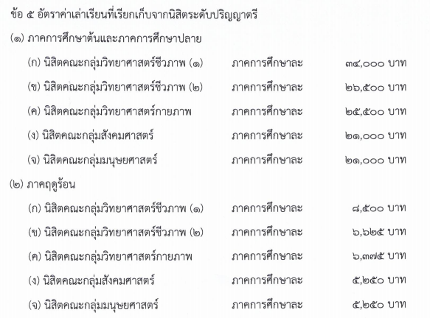
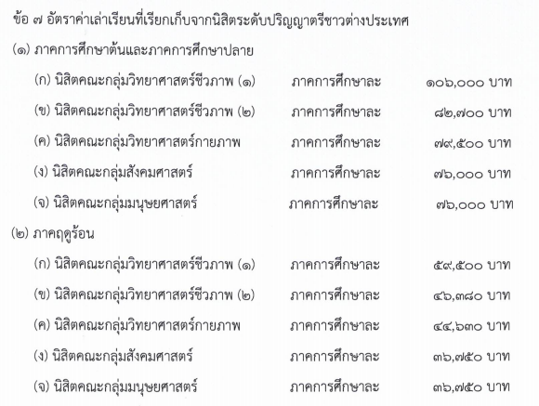
แผนการรับนิสิต และ วิธีการคิดประมาณการรายรับจากค่าเล่าเรียนและค่าธรรมเนียมการศึกษา (ถ้ามี)
การคำนวณประมาณการรายรับจากค่าเล่าเรียน ภาคการศึกษาปกติ (ต้น/ปลาย)
ค่าเล่าเรียน นิสิตไทย |  | บาท/คน/ภาคการศึกษา
ค่าเล่าเรียน นิสิตต่างประเทศ |  | บาท/คน/ภาคการศึกษา
ค่าธรรมเนียมการศึกษา นิสิตไทย (กรณีหลักสูตรจัดเก็บพิเศษ) |  | บาท/คน/ภาคการศึกษา
ค่าธรรมเนียมการศึกษา นิสิตต่างประเทศ (กรณีหลักสูตรจัดเก็บพิเศษ) |  | บาท/คน/ภาคการศึกษา
นิสิตชาวไทย ภาคการศึกษาปกติ (ต้น/ปลาย)
ปีการศึกษา | จำนวนนิสิตแต่ละปีการศึกษา
 | 25XX | 25XX+1 | 25XX+2 | 25XX+3 | 25XX+4
ปีงบประมาณ | 25XX+1 | 25XX+2 | 25XX+3 | 25XX+4 | 25XX+5
ชั้นปีที่ 1
ชั้นปีที่ 2
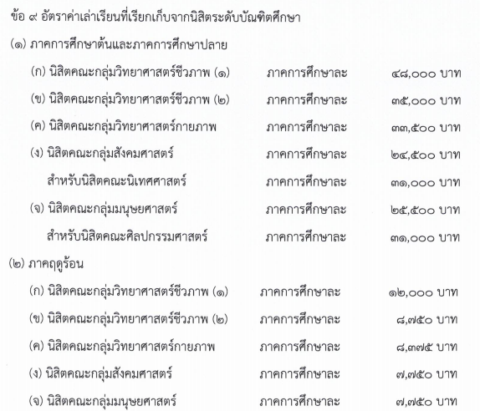
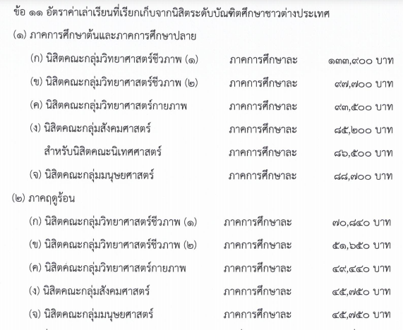
ชั้นปีที่ 3
ชั้นปีที่ 4
นิสิตทั้งหมด | - | - | - | - | -
ผู้สำเร็จการศึกษา
ประมาณการรายรับจากค่าเล่าเรียน นิสิตชาวไทย [2 ภาคการศึกษา] | - | - | - | - | -
ประมาณการรายรับจากค่าธรรมเนียมการศึกษา นิสิตชาวไทย [2 ภาคการศึกษา] (กรณีหลักสูตรจัดเก็บพิเศษ) | - | - | - | - | -
นิสิตชาวต่างประเทศ ภาคการศึกษาปกติ (ต้น/ปลาย)
ปีการศึกษา | จำนวนนิสิตแต่ละปีการศึกษา
 | 25XX | 25XX+1 | 25XX+2 | 25XX+3 | 25XX+4
ปีงบประมาณ | 25XX+1 | 25XX+2 | 25XX+3 | 25XX+4 | 25XX+5
ชั้นปีที่ 1
ชั้นปีที่ 2
ชั้นปีที่ 3
ชั้นปีที่ 4
นิสิตทั้งหมด | - | - | - | - | -
ผู้สำเร็จการศึกษา
ประมาณการรายรับจากค่าเล่าเรียน นิสิตชาวต่างประเทศ [2 ภาคการศึกษา] | - | - | - | - | -
ประมาณการรายรับจากค่าธรรมเนียมการศึกษา นิสิตชาวต่างประเทศ [2 ภาคการศึกษา] (กรณีหลักสูตรจัดเก็บพิเศษ) | - | - | - | - | -
รวมรับนิสิต = นิสิตชาวไทย + นิสิตชาวต่างประเทศ (ถ้ามี) ภาคการศึกษาปกติ (ต้น/ปลาย)
Link สูตรรวมมาจากตาราง "นิสิตชาวไทย" + "นิสิตชาวต่างประเทศ" ภาคการศึกษาปกติ
นิสิตรวม ภาคการศึกษาปกติ (ต้น/ปลาย)
ปีการศึกษา | จำนวนนิสิตแต่ละปีการศึกษา
 | 25XX | 25XX+1 | 25XX+2 | 25XX+3 | 25XX+4
ปีงบประมาณ | 25XX+1 | 25XX+2 | 25XX+3 | 25XX+4 | 25XX+5
ชั้นปีที่ 1 | - | - | - | - | -
...

